Sheet1
ฐานข้อมูลตลาดในเขตองค์การบริหารส่วนตำบลแม่พริก
อำเภอแม่สรวย จังหวัดเชียงราย
ที่ | ชื่อตลาด | ที่ตั้ง | ประเภทตลาด |  | การแบ่งโซน |  | ส่วนประกอบสถานที่ |  |  |  |  |  | ผู้รับผิดชอบ
 |  |  | มีโครงสร้าง | ไม่มีโครงสร้าง |  |  | ที่ขนถ่ายสินค้า | ห้องส้วม | อ่างล้างมือ | ที่รองรับมูลฝอย | ที่จอดยานพาหนะ | อื่น ๆ (ระบุ)
 |  |  |  |  | โซนเปียก | โซนแห้ง
1 | ตลาดโกเกษม | ม.3 |  | - | 29 แผง | 4 แผง | 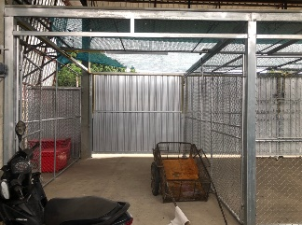 | 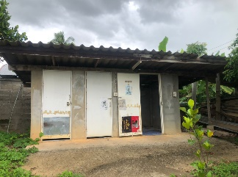 |  | 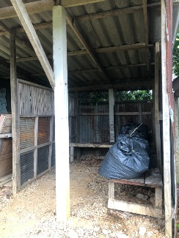 | 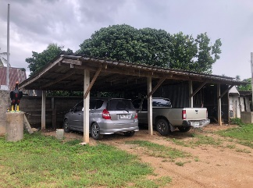 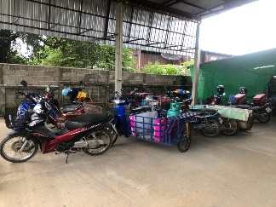 |  | นายเกษม ศรีศุภปรีดา
 | 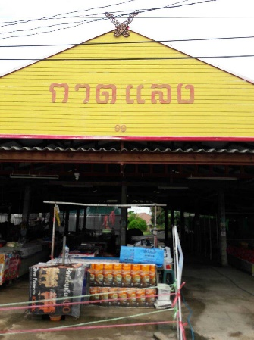 |  | 33 แผง
2 | ตลาดสดสันจำปา | ม.12 |  | - | 48 แผง | 7 แผง | 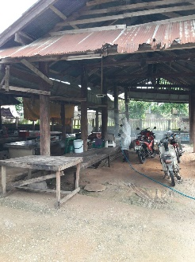 | 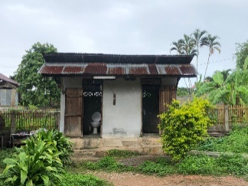 | 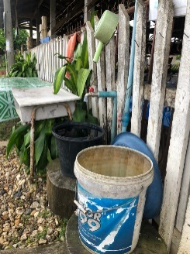 | 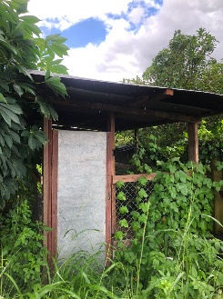 อยู่ระหว่างการปรับปรุง | 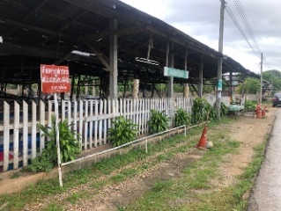 |  | นางสายอรุณ ธรรมวรรณ
 | 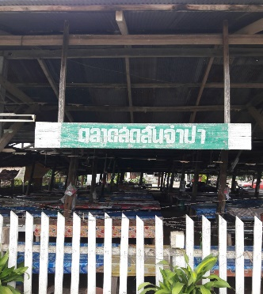 |  | 55 แผง

